Start


1. Wprowadź wymiary przewodów lub kabli w pola oznaczone kolorem żółtym
2. Pola oznaczone kolorem szarym możesz wypełnic pomocniczo

 | www.napiecie.salama.pl

Przewody płaskie


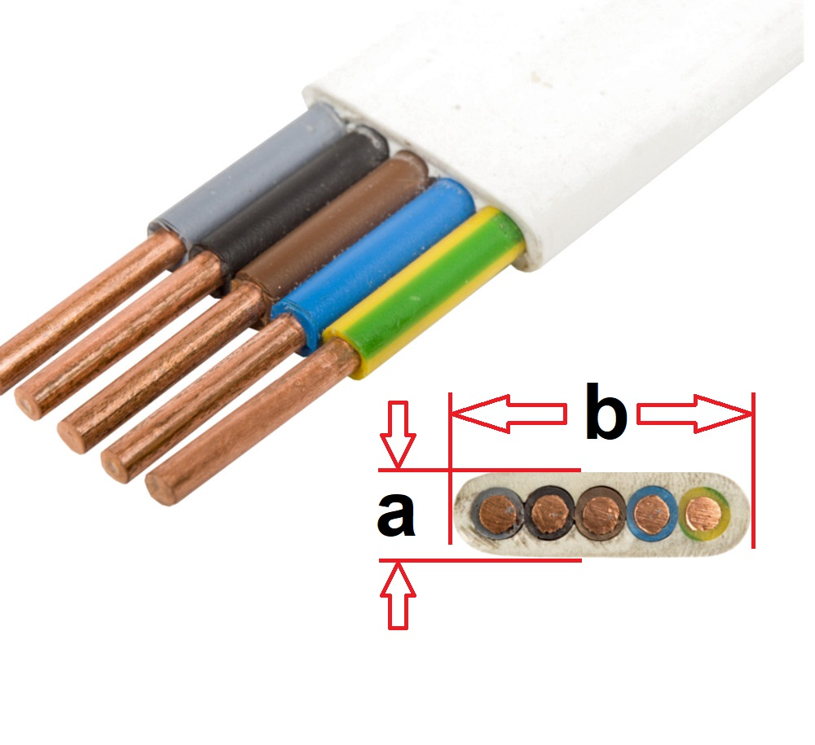
Wymiary przewodów płaskich
 | a |  | b |  | Pole powierzchni
Wprowadź swoją nazwę przewód 1 | 0 | mm | 0 | mm | 0.0 | mm2
Wprowadź swoją nazwę przewód 2 | 0 | mm | 0 | mm | 0.0 | mm2
Wprowadź swoją nazwę przewód 3 | 0 | mm | 0 | mm | 0.0 | mm2
Wprowadź swoją nazwę przewód 4 | 0 | mm | 0 | mm | 0.0 | mm2
Wprowadź swoją nazwę przewód 5 | 0 | mm | 0 | mm | 0.0 | mm2
Wprowadź swoją nazwę przewód 6 | 0 | mm | 0 | mm | 0.0 | mm2
Wprowadź swoją nazwę przewód 7 | 0 | mm | 0 | mm | 0.0 | mm2
Wprowadź swoją nazwę przewód 8 | 0 | mm | 0 | mm | 0.0 | mm2
Wprowadź swoją nazwę przewód 9 | 0 | mm | 0 | mm | 0.0 | mm2
Wprowadź swoją nazwę przewód 10 | 0 | mm | 0 | mm | 0.0 | mm2
Wprowadź swoją nazwę przewód 11 | 0 | mm | 0 | mm | 0.0 | mm2
Wprowadź swoją nazwę przewód 12 | 0 | mm | 0 | mm | 0.0 | mm2
Wprowadź swoją nazwę przewód 13 | 0 | mm | 0 | mm | 0.0 | mm2
Wprowadź swoją nazwę przewód 14 | 0 | mm | 0 | mm | 0.0 | mm2
Wprowadź swoją nazwę przewód 15 | 0 | mm | 0 | mm | 0.0 | mm2
 |  |  |  |  | 0.0

 |  |  |  |  |  | www.napiecie.salama.pl

Przewody i kable okrągłe
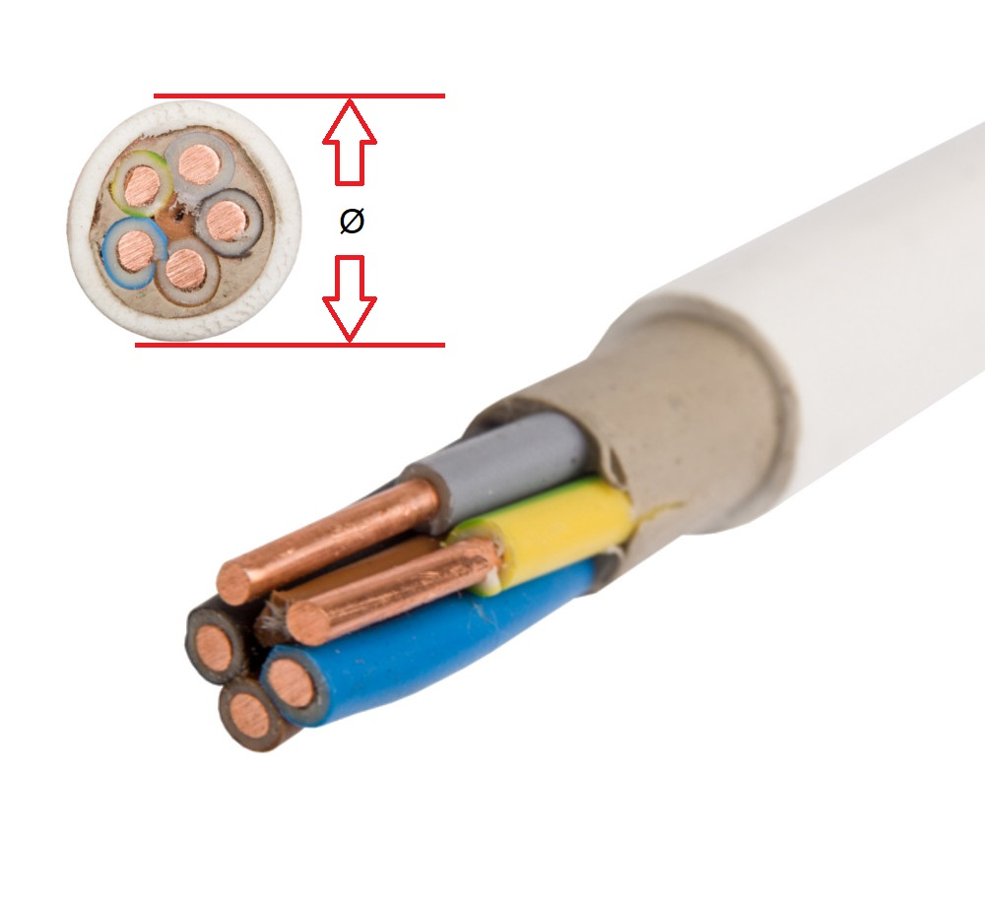

 | Ø średnica zewnętrzna przewodu |  | Pole powierzchni
Wprowadź swoją nazwę przewód 1 | 0 | mm | 0.0 | mm2
Wprowadź swoją nazwę przewód 2 | 0 | mm | 0.0 | mm2
Wprowadź swoją nazwę przewód 3 | 0 | mm | 0.0 | mm2
Wprowadź swoją nazwę przewód 4 | 0 | mm | 0.0 | mm2
Wprowadź swoją nazwę przewód 5 | 0 | mm | 0.0 | mm2
Wprowadź swoją nazwę przewód 6 | 0 | mm | 0.0 | mm2
Wprowadź swoją nazwę przewód 7 | 0 | mm | 0.0 | mm2
Wprowadź swoją nazwę przewód 8 | 0 | mm | 0.0 | mm2
Wprowadź swoją nazwę przewód 9 | 0 | mm | 0.0 | mm2
Wprowadź swoją nazwę przewód 10 | 0 | mm | 0.0 | mm2
Wprowadź swoją nazwę przewód 11 | 0 | mm | 0.0 | mm2
Wprowadź swoją nazwę przewód 12 | 0 | mm | 0.0 | mm2
Wprowadź swoją nazwę przewód 13 | 0 | mm | 0.0 | mm2
Wprowadź swoją nazwę przewód 14 | 0 | mm | 0.0 | mm2
Wprowadź swoją nazwę przewód 15 | 0 | mm | 0.0 | mm2
 |  |  | 0.0

 |  |  |  | www.napiecie.salama.pl

Dobór rury elektroinstalacyjnej
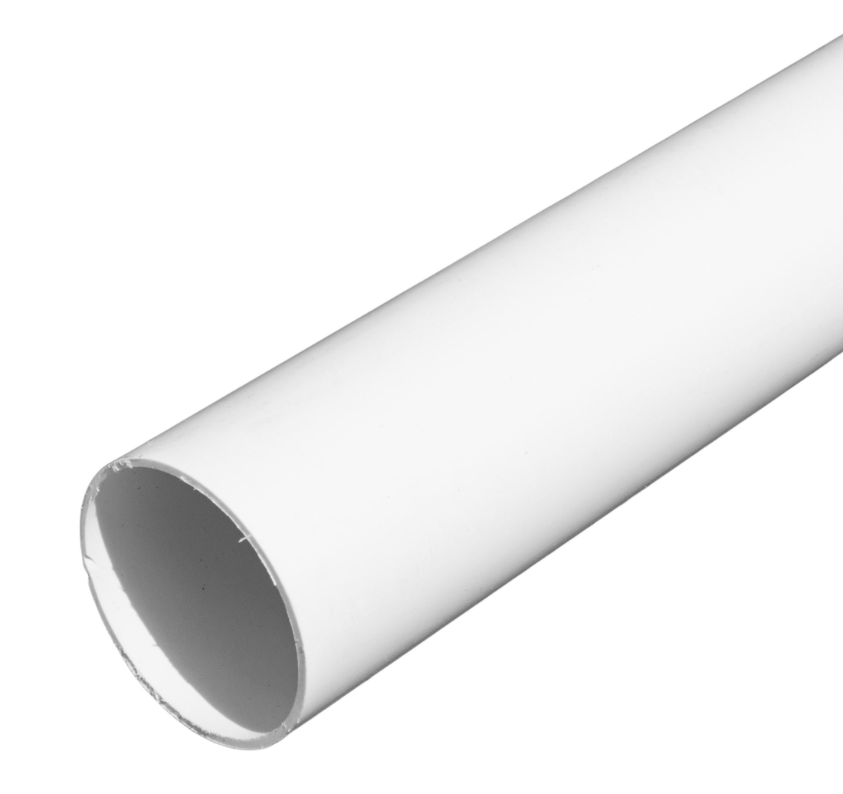
 |  |  |  |  | Orientacyjne średnice rur sztywnych typu RL
 |  |  |  |  |  |  |  | Średnica zewnętrzna |  | Średnica wewnętrzna
 |  |  |  |  |  |  | RL50 | 50 | mm | 45.1 | mm
 |  |  |  |  |  |  | RL47 | 47 | mm | 40.4 | mm
 |  |  |  |  |  |  | RL40 | 40 | mm | 35.8 | mm
 |  |  |  |  |  |  | RL37 | 37 | mm | 31.4 | mm
Łączne pole powierzchi przewodów płaskich | 0.0 | mm2 |  |  |  |  | RL32 | 32 | mm | 28.6 | mm
Łączne pole powierzchi przewodów i kabli okrągłych | 0.0 | mm2 |  |  |  |  | RL28 | 28 | mm | 23.1 | mm
 |  |  |  |  |  |  | RL25 | 25 | mm | 22.1 | mm
Łączne pole powierzchni wszytkich przewodów | 0.0 | mm2 |  |  |  |  | RL22 | 22 | mm | 18.1 | mm
Zalecana minimalna powierzchnia przekroju rury | 0.0 | mm2 |  |  |  |  | RL20 | 20 | mm | 15.8 | mm
 | 0 |  |  |  |  |  | RL18 | 18 | mm | 14.4 | mm
 | 0 |  |  |  |  |  | RL16 | 16 | mm | 12.2 | mm
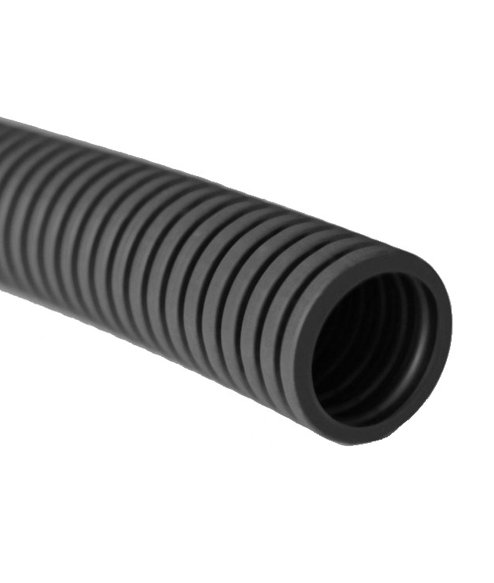
Minimalna średnica wewnętrzna rury | 0 | mm |  |  |  | Orientacyjne średnice rur giętkich
 |  |  |  |  |  |  |  | Średnica zewnętrzna |  | Średnica wewnętrzna

 |  |  |  |  |  |  | RKLS 50 | 50 | mm | 43 | mm
 |  |  |  |  |  |  | RKLS 43 | 43 | mm | 36 | mm
 |  |  |  |  |  |  | RKLS 40 | 40 | mm | 34 | mm
 |  |  |  |  |  |  | RKLS 36 | 36 | mm | 29 | mm
 |  |  |  |  |  |  | RKLS 32 | 32 | mm | 26 | mm
 |  |  |  |  |  |  | RKLS 28 | 28 | mm | 23 | mm
 |  |  |  |  |  |  | RKLS 25 | 25 | mm | 20 | mm
 |  |  |  |  |  |  | RKLS 23 | 23 | mm | 18 | mm
 |  |  |  |  |  |  | RKLS 20 | 20 | mm | 16 | mm
 |  |  |  |  |  |  | RKLS 18 | 18 | mm | 13.5 | mm
 |  |  |  |  |  |  | RKLS 16 | 16 | mm | 12 | mm

 |  | www.napiecie.salama.pl |  |  | Legenda:
 |  |  |  |  |  | Zalecana średnica wewnetrzna rury
 |  |  |  |  |  | Zbyt mała średnica wewnętrzna rury do ilości przewodów i kabli

NOTATNIK | Średnica zewnetrzna rury |  | Średnica wewnetrzna rury
Wprowadź własne wymiary rur |  | mm |  | mm
Wprowadź własne wymiary rur |  | mm |  | mm
Wprowadź własne wymiary rur |  | mm |  | mm
Wprowadź własne wymiary rur |  | mm |  | mm
Wprowadź własne wymiary rur |  | mm |  | mm
Wprowadź własne wymiary rur |  | mm |  | mm
Wprowadź własne wymiary rur |  | mm |  | mm
Wprowadź własne wymiary rur |  | mm |  | mm
Wprowadź własne wymiary rur |  | mm |  | mm
Wprowadź własne wymiary rur |  | mm |  | mm
Wprowadź własne wymiary rur |  | mm |  | mm
Wprowadź własne wymiary rur |  | mm |  | mm
Wprowadź własne wymiary rur |  | mm |  | mm
Wprowadź własne wymiary rur |  | mm |  | mm
Wprowadź własne wymiary rur |  | mm |  | mm
Wprowadź własne wymiary rur |  | mm |  | mm
Wprowadź własne wymiary rur |  | mm |  | mm
Wprowadź własne wymiary rur |  | mm |  | mm
Wprowadź własne wymiary rur |  | mm |  | mm
Wprowadź własne wymiary rur |  | mm |  | mm
Wprowadź własne wymiary rur |  | mm |  | mm
Wprowadź własne wymiary rur |  | mm |  | mm
Wprowadź własne wymiary rur |  | mm |  | mm
Wprowadź własne wymiary rur |  | mm |  | mm
Wprowadź własne wymiary rur |  | mm |  | mm
Wprowadź własne wymiary rur |  | mm |  | mm
Wprowadź własne wymiary rur |  | mm |  | mm
Wprowadź własne wymiary rur |  | mm |  | mm
Wprowadź własne wymiary rur |  | mm |  | mm
Wprowadź własne wymiary rur |  | mm |  | mm
Wprowadź własne wymiary rur |  | mm |  | mm
Wprowadź własne wymiary rur |  | mm |  | mm

Ściąga przewody płaskie
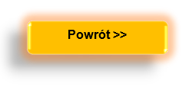

 | 300/500 V |  |  |  | 450/750 V
 | a |  | b |  | a |  | b
YDYp 2x1 | 4.9 | mm | 7.6 | mm | 6.1 | mm | 9.2 | mm
YDYp 3x1,5 | 5.2 | mm | 11 | mm | 6.3 | mm | 12.9 | mm
YDYp 3x2,5 | 5.8 | mm | 12.4 | mm | 6.7 | mm | 14.1 | mm
YDYp 5x1,5 | - | mm | - | mm | 6.3 | mm | 21.9 | mm

NOTATNIK | a |  | b
Wprowadź własne przewody |  | mm |  | mm
Wprowadź własne przewody |  | mm |  | mm
Wprowadź własne przewody |  | mm |  | mm
Wprowadź własne przewody |  | mm |  | mm
Wprowadź własne przewody |  | mm |  | mm
Wprowadź własne przewody |  | mm |  | mm
Wprowadź własne przewody |  | mm |  | mm
Wprowadź własne przewody |  | mm |  | mm
Wprowadź własne przewody |  | mm |  | mm
Wprowadź własne przewody |  | mm |  | mm
Wprowadź własne przewody |  | mm |  | mm
Wprowadź własne przewody |  | mm |  | mm
Wprowadź własne przewody |  | mm |  | mm
Wprowadź własne przewody |  | mm |  | mm
Wprowadź własne przewody |  | mm |  | mm
Wprowadź własne przewody |  | mm |  | mm
Wprowadź własne przewody |  | mm |  | mm
Wprowadź własne przewody |  | mm |  | mm
Wprowadź własne przewody |  | mm |  | mm
Wprowadź własne przewody |  | mm |  | mm
Wprowadź własne przewody |  | mm |  | mm
Wprowadź własne przewody |  | mm |  | mm
Wprowadź własne przewody |  | mm |  | mm
Wprowadź własne przewody |  | mm |  | mm
Wprowadź własne przewody |  | mm |  | mm
Wprowadź własne przewody |  | mm |  | mm
Wprowadź własne przewody |  | mm |  | mm
Wprowadź własne przewody |  | mm |  | mm
Wprowadź własne przewody |  | mm |  | mm
Wprowadź własne przewody |  | mm |  | mm
Wprowadź własne przewody |  | mm |  | mm
Wprowadź własne przewody |  | mm |  | mm

 |  |  |  |  |  |  |  |  | www.napiecie.salama.pl

